Info. o o.c.p.
 |  | European Investment Centre, o.c.p., a.s.
Informácie o obchodníkovi cennými papiermi podľa Opatrenia NBS č. 20/2014
 |  | ku dňu:
 |  | 2026-06-30

 | Organizačná štruktúra obchodníka s cennými papiermi

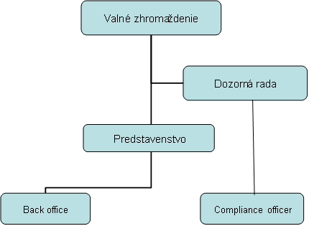

 |  |  | 2026-06-30
 |  |  | 8
 |  |  | 1

